INSULIN
2.59 | 0.652
1.39 | 0.587
0.725 | 0.698
0.311 | 0.687
INS
0.166 | 0.576
0.117 | 0.681
0.102
0.061

 | abs | abs-blank | expected | result
std1 | 2.59 | 2.529 | 400 | 399.48856983
std2 | 1.39 | 1.329 | 200 | 201.84720927
std3 | 0.725 | 0.664 | 100 | 101.25814067
std4 | 0.311 | 0.25 | 50 | 41.85478125
std5 | 0.166 | 0.105 | 25 | 21.633347253
std6 | 0.117 | 0.056 | 12.5 | 14.86839833
std7 | 0.102 | 0.041 | 6.25 | 12.804413454
blank | 0.061 | 0 | 0 | 0
 |  |  |  |  | concentratıon ( pg/ml)

Numune | absorbans | abs-blank | result
M1 | 0.652 | 0.591 | 90.6043
M1-tekrar | 0.587 | 0.526 | 81.1826
M2 | 0.698 | 0.637 | 97.3087
M2-tekrar | 0.687 | 0.626 | 95.7027
Y2 | 0.576 | 0.515 | 79.5941
Y2-tekrar | 0.681 | 0.62 | 94.8274

GLUCOSE
Numune Adı | GLU (mg/dl) | NOT
M1 | 134 |  | Kullanılan cihaz: Mindray marka BS300 model tam otomatik biyokimya cihazı
M1-tekrar | 131 |  | GLU: Glucose
M2 | 156 | hemolizli
M2-tekrar | 156
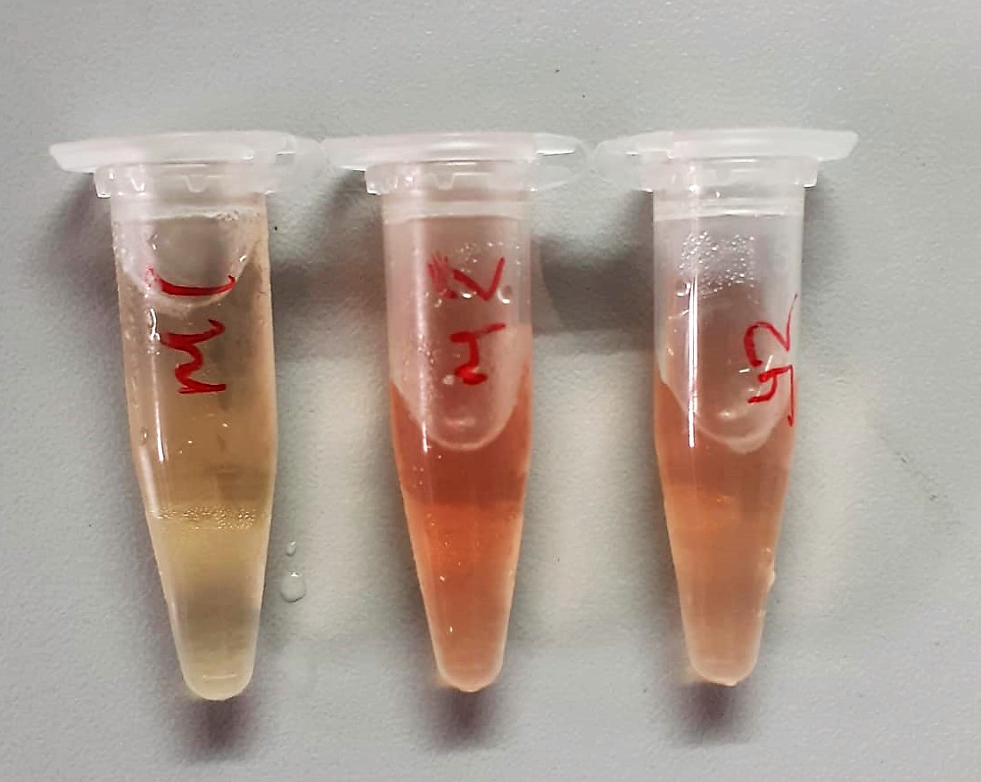
Y2 | 140 | hemolizli
Y2-tekrar | 139

